2020_09_data
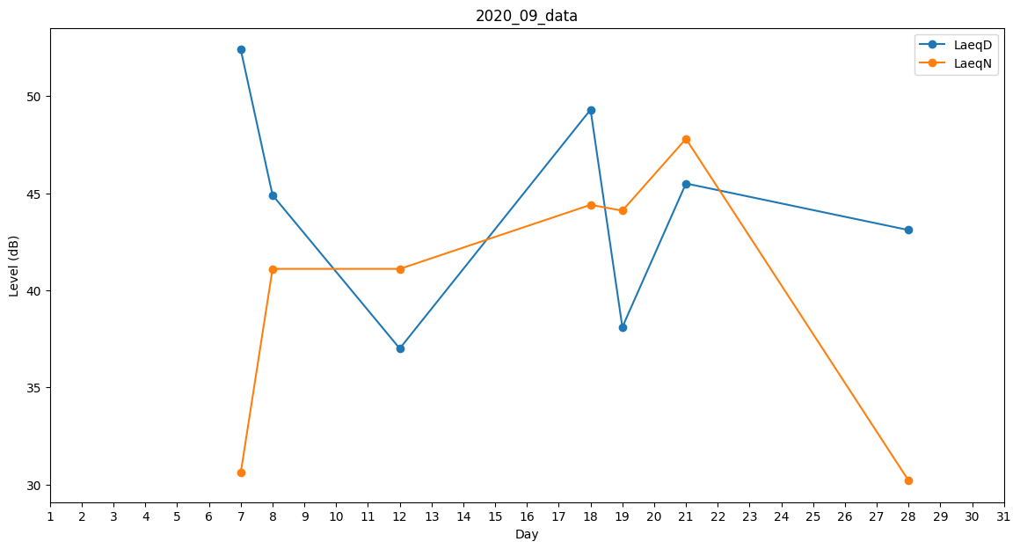
Day | LaeqD | LaeqN
1 | 0 | 0
2 | 0 | 0
3 | 0 | 0
4 | 46.8 | 0
5 | 0 | 44.1
6 | 46.5 | 0
7 | 52.4 | 30.6
8 | 44.9 | 41.1
9 | 44.3 | 0
10 | 44.2 | 0
11 | 45.7 | 0
12 | 37 | 41.1
13 | 47.6 | 0
14 | 45.4 | 0
15 | 0 | 0
16 | 45.4 | 0
17 | 46.5 | 0
18 | 49.3 | 44.4
19 | 38.1 | 44.1
20 | 40.2 | 0
21 | 45.5 | 47.8
22 | 0 | 0
23 | 0 | 0
24 | 0 | 0
25 | 0 | 0
26 | 38 | 0
27 | 48.5 | 0
28 | 43.1 | 30.2
29 | 0 | 41.1
30 | 45.3 | 0

